Лист1
 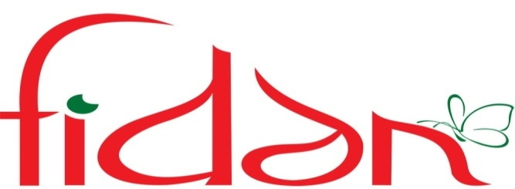 &
 | ФОТО | ФОТО | НАИМЕНОВАНИЕ | ОПИСАНИЕ | РАЗМЕР |  | ЦЕНА, РУБ | ЗАКАЗ | СУММА
 |  | 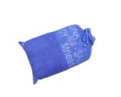 | FITNESS | Новинка сезона!!! Супер Предложение!!! Бамбук 100%. Основа жаккард , бордюр жаккард. 4 модных цвета: бирюзовый,ментол,салатовый,блюмарин + модный спортивный мешок. Прекрасный вариант для пляжного отдыха, а так же для занятий спортом | 80*150 |  | 569.56 |  | 0
 | 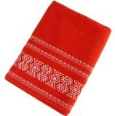 | 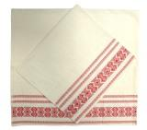 | ETNIK | Супер Предложение!!! Бамбук 100%. Гладкая основа, бордюр жаккард. 4 натуральных природных цвета: шампань,коралл,шоколад, антрацит. Стильный Этнический рисунок. | 50*90 |  | 191.98 |  | 0
 |  |  |  |  | 70*130 |  | 374.1 |  | 0
 |  |  | ASYAN | Хит продаж!!! Бамбук 100%. Великолепный дизайн в восточном стиле, края полотенца с кистями. 6 модных цветов: бирюзовый,фисташка, шампань,сирень,черника, шоколад. | 50*90 | 3.78 | 219.24 |  | 0
 |  |  |  |  | 70*130 | 7.58 | 439.64 |  | 0
 |  |  |  |  | 90*145 | 10.38 | 602.04 |  | 0
 | 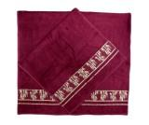 | 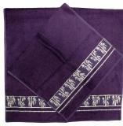 | GOLD | Супер Предложение!!! Бамбук 100%. Основа гладкая ,бордюр жаккард с золотым теснением . Шесть цветов: шампань,слива,черри, графит, синий,хакки | 50*90 | 4.26 | 247.08 |  | 0
 |  |  |  |  | 70*130 | 8.4 | 487.2 |  | 0
 | 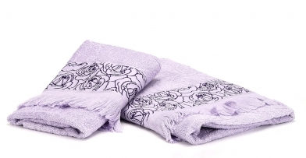 |  | Belvedere | Новинка сезона!!! Испанская Страсть. Бамбук 100%. Основа жаккард, бордюр жаккард. Края полотенца с бахромой. Шесть нежных оттенков: чайная роза, ментол,персик,фиалка, шампань,коралл | 50*90 | 3.54 | 205.32 |  | 0
 |  |  |  |  | 70*130 | 7.15 | 414.7 |  | 0
 | 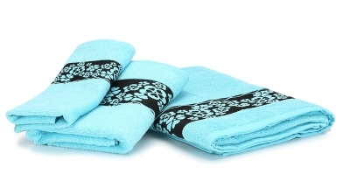 |  | Cherri Blossom | Новинка сезона!!! Цветок вишни. Бамбук 100%. Основа гладкая, бордюр жаккард. Шесть модных цветов: шампань,бежевый,персик,бирюза,белый,сиреневый, | 30*50 | 1.23 | 71.34 |  | 0
 |  |  |  |  | 50*90 | 3.71 | 215.18 |  | 0
 |  |  |  |  | 70*130 | 7.5 | 435 |  | 0
 | 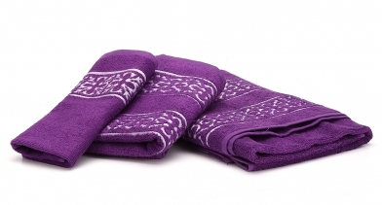 |  | Piccolo | Новинка сезона !!! Маленькая Италия. Бамбук 100%. Гладкая основа, двойной бордюр жаккард. Шесть популярных цветов: шампань,персик,бежевый,коричневый,фиолетовый, сиреневый | 30*50 | 1.23 | 71.34 |  | 0
 |  |  |  |  | 50*90 | 3.71 | 215.18 |  | 0
 |  |  |  |  | 70*130 | 7.44 | 431.52 |  | 0
 | 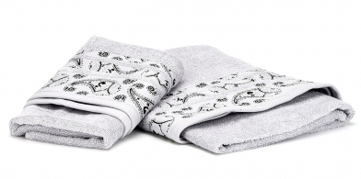 |  | Ile-de-France | Супер Предложение!!! Французский шарм. Бамбук 100%. Основа гладкая, бордюр жаккард. Пять прекрасных цветов: шампань,бирюза,серый,черника,чайная роза. | 50*90 | 3.96 | 229.68 |  | 0
 |  |  |  |  | 70*130 | 8.11 | 470.38 |  | 0
 | 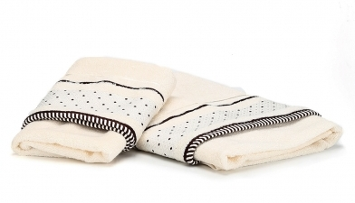 |  | Salieri | Супер Предложение!!! Новинка Сезона!!! Бамбук 100%. Основа гладкая, бордюр жаккард.Три нежных цвета: шампань,розовый, черника. | 50*90 | 3.96 | 229.68 |  | 0
 |  |  |  |  | 70*130 | 8.06 | 467.48 |  | 0
 |  |  |  |  |  |  |  |  | 0

